1.1
voltar à página inicial |  |  |  | 1 - MENUS DE NAVEGAÇÃO
 | S | N | NA
 | x |  |  | 1.1 O menu de navegação deve estar estruturado como uma lista de opções
 |  |  |  | Para que possa ser bem interpretado por tecnologias de apoio, os menus e submenus devem estar estruturados com elementos nativos, do tipo <ul>, ou com a semântica e o estado dos elementos identificados com técnicas em ARIA.

 | Listagem de evidências
 |  |  |  |  | Notas:
 |  |  |  |  | Sim, o menu principal está estruturado como uma lista de opções, com elementos nativos, do tipo <ul>.
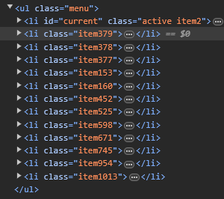

 | Notas de preenchimento:
 | - Coloque aqui imagens, printscreens ilustrativos, coloque sempre o endereço das páginas de onde retirar as imagens com exemplos ilustrativos.
 | - As imagens e as notas não estão limitadas aos campos a amarelo.
 | - Nas restantes folhas internas, estas instruções já não existem mas aplicam-se igualmente.

3.1
voltar à página inicial |  |  |  | 3 - TABELAS DE DADOS
 | S | N | NA
 | X |  |  | 3.1 As células que constituem os cabeçalhos da tabela estão marcadas com o elemento <th>
 |  |  |  | Identificar os cabeçalhos de uma tabela ajuda a melhor identificar os eixos que caracterizam a informação em cada célula.

 | Listagem de evidências
 |  |  |  |  | Notas:
 |  |  |  |  | As células que constituem os cabeçalhos da tabela estão marcados com o elemento <th>.
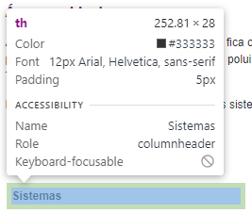

 |  |  |  |  | https://www.cm-cuba.pt/index.php?option=com_content&view=article&id=41&Itemid=583

3.2
voltar à página inicial |  |  |  | 3 - TABELAS DE DADOS
 | S | N | NA
 |  | X |  | 3.2 A legenda da tabela está marcada com o elemento <caption>
 |  |  |  | Todas as tabelas deverão conter uma legenda descritiva do seu conteúdo, incluindo as fontes da informação, se necessário.

 | Listagem de evidências
 |  |  |  |  | Notas:
 |  |  |  |  | A tabela não tem legenda marcada com o elemento <caption>.
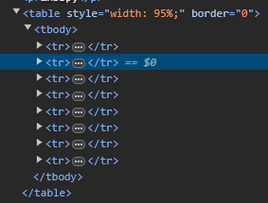

 |  |  |  |  | https://www.cm-cuba.pt/index.php?option=com_content&view=article&id=41&Itemid=583

5.1
voltar à página inicial |  |  |  | 5 - GRÁFICOS E IMAGENS-LINK
 | S | N | NA
 | X |  |  | 5.1 A imagem ou gráfico tem um equivalente alternativo em texto curto e correto
 |  |  |  | As imagens não decorativas deverão ter uma descrição breve associada, nomeadamente através do uso do atributo <ALT>. Esta legenda deve descrever fielmente o propósito da imagem no contexto em que se encontra.

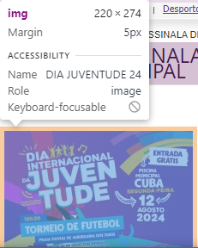
 | Listagem de evidências
 |  |  |  |  | Notas:
 |  |  |  |  | Sim, a imagem tem o equivalente alternativo, usando o atributo <ALT>. A evidência diz respeito à Imagem do evento, presente na seguinte página:

 |  |  |  |  | https://www.cm-cuba.pt/index.php?option=com_content&view=article&id=2486:2024-08-09-10-09-32&catid=18:desporto&Itemid=931

5.3
voltar à página inicial |  |  |  | 5 - GRÁFICOS E IMAGENS-LINK
 | S | N | NA
 |  | X |  | 5.3 As imagens-link têm um equivalente alternativo correto
 |  |  |  | As hiperligações compostas apenas por uma imagem obrigam que esta tenha um equivalente alternativo em texto que represente fielmente o destino da hiperligação.

 | Listagem de evidências
 |  |  |  |  | Notas:
 |  |  |  |  | A imagem-link presente na lateral das páginas, não apresenta o equivalente alternativo correto.
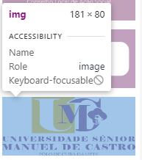

6.1
voltar à página inicial |  |  |  | 6 - CONTRASTE
 | S | N | NA
 | x |  |  | 6.1 No corpo de um documento, o rácio de contraste entre a cor do texto normal (menor que 18 pontos ou menor que 14 pontos negrito) e a cor do fundo é superior a 4,5:1
 |  |  |  | Deve assegurar-se no corpo do documento que o rácio de contraste entre a cor do texto e a cor de fundo é, no mínimo, de 4,5:1, de forma a assegurar a sua legibilidade para utilizadores com deficiências da visão.

 | Listagem de evidências
 |  |  |  |  | Notas:
 |  |  |  |  | No corpo do documento, o rácio entre a cor de texto normal e a cor de fundo é superior a 4,5:1. A evidência diz respeito à descrição presente na página "Rede Social".
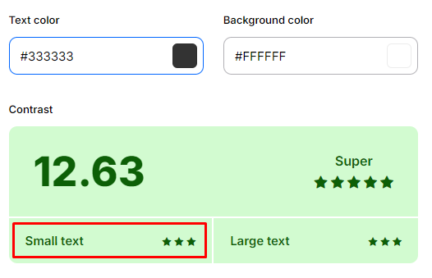

 |  |  |  |  | https://www.cm-cuba.pt/index.php?option=com_content&view=article&id=43&Itemid=342

6.2
voltar à página inicial |  |  |  | 6 - CONTRASTE
 | S | N | NA
 | x |  |  | 6.2 O rácio de contraste entre a cor do texto de tamanho grande (maior ou igual que 18 pontos ou maior ou igual que 14 pontos negrito) e a cor do fundo é superior a 3:1
 |  |  |  | Os textos de tamanho superior a 18 pontos, ou os textos de tamanho superior a 14 pontos mas a negrito, devem assegurar um rácio de contraste mínimo de 3:1 entre a cor do texto e a cor do fundo.

 | Listagem de evidências
 |  |  |  |  | Notas:
 |  |  |  |  | O rácio de contraste entre a cor do texto de tamanho grande é a cor do fundo é superior a 3:1. A evidência diz respeito ao título da página "Heráldica".
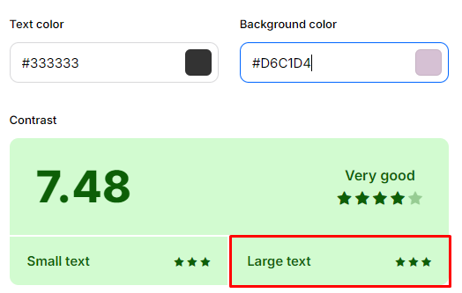

 |  |  |  |  | https://www.cm-cuba.pt/index.php?option=com_content&view=article&id=11&Itemid=838

8.1
voltar à página inicial |  |  |  | 8 - ESTRUTURA DA PÁGINA
 | S | N | NA
 | x |  |  | 8.1 Quando se retira a CSS, todos os elementos HTML devem alinhar à esquerda
 |  |  |  | Quando se desativam todos os estilos visuais, o conteúdo da página é apresentado alinhado à esquerda e apresenta-se de forma linear.

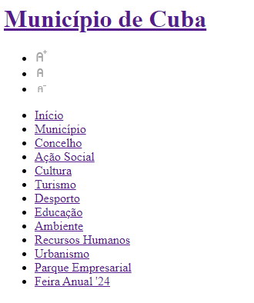
 | Listagem de evidências
 |  |  |  |  | Notas:
 |  |  |  |  | Sim, retirando a CSS, todos os elementos alinham à esquerda.

8.2
voltar à página inicial |  |  |  | 8 - ESTRUTURA DA PÁGINA
 | S | N | NA
 | x |  |  | 8.2 Quando se retira a CSS, a informação aparece numa ordem lógica
 |  |  |  | Tendo em conta que o posicionamento de elementos no código pode não refletir a ordem visual de leitura, deve ser assegurada a ordem correta do conteúdo quando se desativam os estilos visuais.

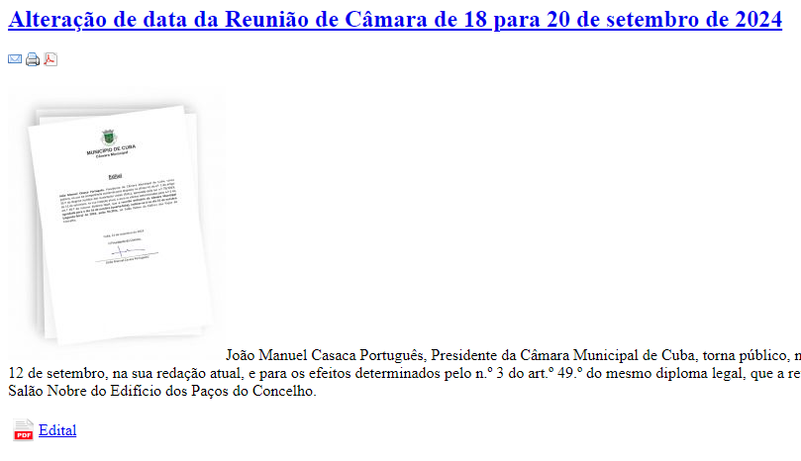
 | Listagem de evidências
 |  |  |  |  | Notas:
 |  |  |  |  | Sim, retirando a CSS, a informação surge na ordem correta.

8.3
voltar à página inicial |  |  |  | 8 - ESTRUTURA DA PÁGINA
 | S | N | NA
 | x |  |  | 8.3 Quando se retira a CSS, deve ser possível reconhecer a semântica dos diversos elementos
 |  |  |  | Os elementos que estruturam o conteúdo devem estar semanticamente bem estruturados, usando os elementos de HTML apropriados a cada tipo de conteúdo, como títulos, parágrafos, listas, ...

 | Listagem de evidências
 |  |  |  |  | Notas:
 |  |  |  |  | Retirando a CSS reconhece-se a semântica dos diversos elementos.
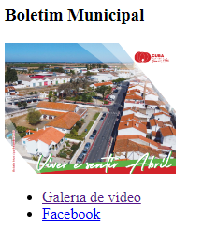

8.5
voltar à página inicial |  |  |  | 8 - ESTRUTURA DA PÁGINA
 | S | N | NA
 |  | X |  | 8.5 A maquetização da página é feita sem recorrer ao elemento <table>
 |  |  |  | A estrutura de composição gráfica da página não é feita recorrendo a elementos de tabela mas sim a uma maior diversidade de elementos semânticos (por ex., <main>) e genéricos (por ex., <div>), que permitem a recomposição visual para diferentes tipos e dimensões de ecrã.

 | Listagem de evidências
 |  |  |  |  | Notas:
 |  |  |  |  | O site recorre ao elemento <table> para formatação das páginas. Na evidência vemos a área central da homepage com o elemento <table>.
